Worksheet
 | Alklima B.V.
 | Van Hennaertweg 29
 | 2952 CA Alblasserdam
 | NEDERLAND
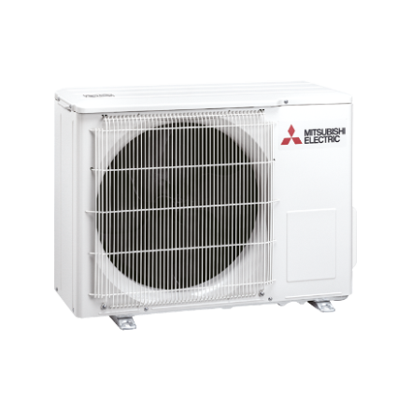
Code | MUZ-HR35 VF
Product | RAC buitenunit inverter actie (R32)

Vermogen & prestaties
Naam |  | Waarde | Eenheid
Koelcapaciteit |  | 0.90 - 3.40 | kW
EER (koeling) |  | 2.81
Verwarmingscapaciteit |  | 0.90 - 3.70 | kW
Verwarmingscapaciteit bij -10 graden |  | 2.3 | kW
COP (verwarming) |  | 3.69

Elektrische gegevens
Naam |  | Waarde | Eenheid
Voeding, fase & frequentie |  | 230V / 1~N+a / 50 Hz
Nominaal opgenomen vermogen (koelen/verwarmen) |  | 1.21 / 0.98 | kW
Maximaal opgenomen vermogen |  | 1.1 | kW
Maximale stroomsterkte (MCA) |  | 6.4 | A
Afzekering apparaat |  | 10 | A

Technische gegevens
Naam |  | Waarde | Eenheid
Type koudemiddel (GWP) |  | R32 (675)
Koudemiddelinhoud |  | 0.45 | kg
Max. leidinglengte |  | 20 | m
Max. hoogteverschil |  | 12 | m
Luchtdebiet buitendeel koelen |  | 1932 | m3/h
Luchtdebiet buitendeel verwarmen |  | 1932 | m3/h
Bedrijfstemperatuur koelen (Dry Bulb) |  | -10.00 - 46.00 | °C
Bedrijfstemperatuur verwarmen (Wet Bulb) |  | -10.00 - 24.00 | °C

Geluidsprestaties
Naam |  | Waarde | Eenheid
Geluidsdrukniveau koelen |  | 51 | dB(A)
Geluidsdrukniveau verwarmen |  | 51 | dB(A)
Geluidsvermogenniveau |  | 64 | dB(A)

Afmetingen & aansluitingen
Naam |  | Waarde | Eenheid
Koelleiding diameters |  | 1/4" - 3/8"
Afmetingen (HxBxD) |  | 538 × 699 × 249 | mm
Gewicht |  | 24 | kg

Uitvoering & werking
Naam |  | Waarde | Eenheid
Werkingsprincipe |  | Koelen en verwarmen
Inverter gestuurd |  | Ja

